画面
機能設計書 |  |  | システム名 | プロジェクト名 | 登録日付 |  |  |  | 更新日付
 |  |  | Biz-X POTTS
画面レイアウト |  |  | サブシステム名 | 機能名名 | 登録担当者 |  |  |  | 更新担当者
 |  |  | 出荷 | ピッキングリスト（シングル）

 | 画面レイアウト

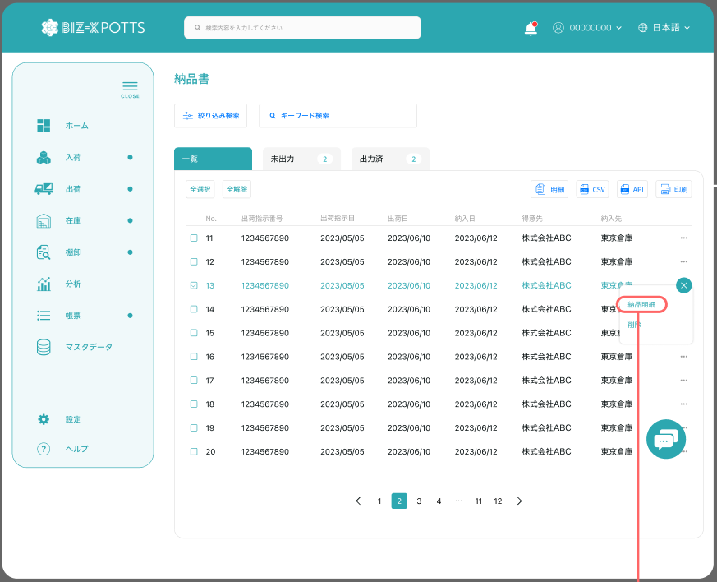

ピッキングリスト（シングル）

 |  |  |  |  |  | 功能包括：检索，明细查看，打印

出荷明細

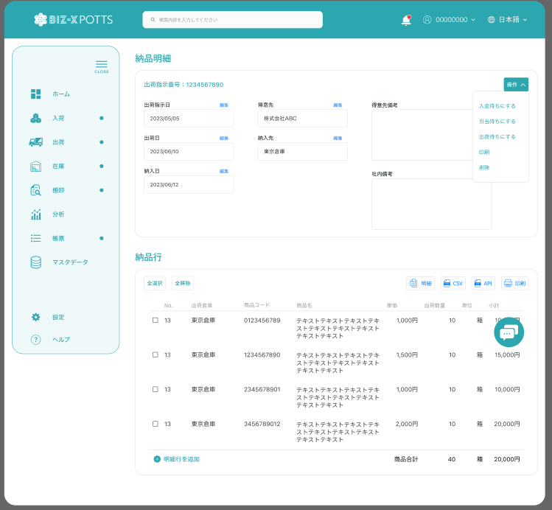

ピッキングリスト明細

 |  |  |  |  |  |  |  | 具体项目参照
 |  |  |  |  |  |  |  | 【画面項目定義】

ピッキングリスト明細行

 |  |  |  |  |  |  | 查看详细

明細

 |  | 弹窗
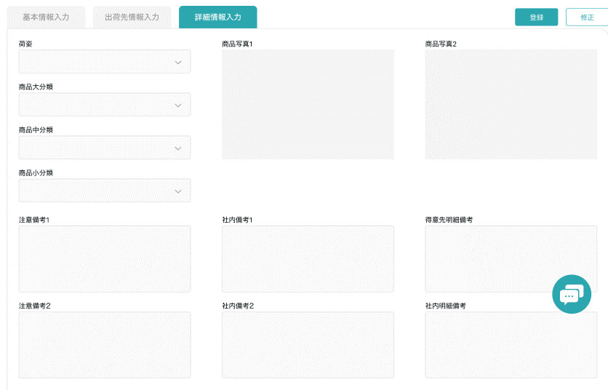

 |  |  |  |  |  |  |  |  |  | 具体项目参照
 |  |  |  |  |  |  |  |  |  | 【画面項目定義】

画面 (SP)
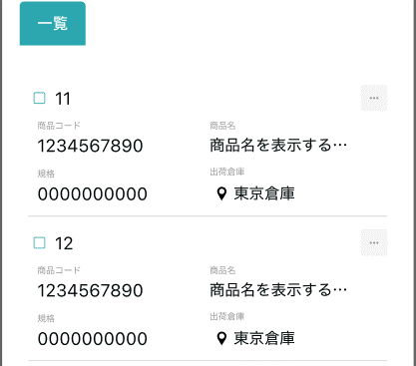
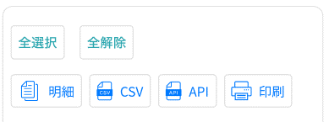
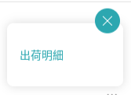
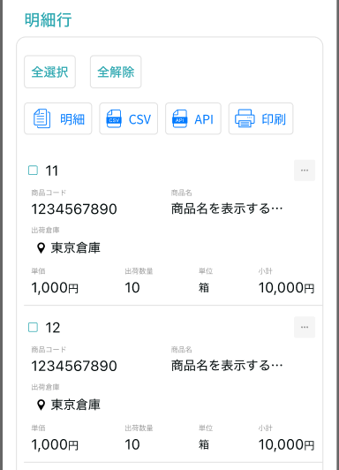
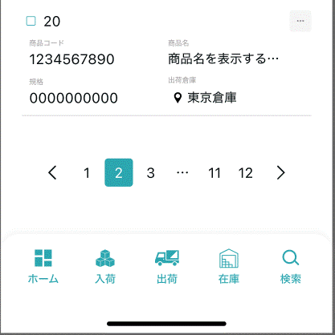
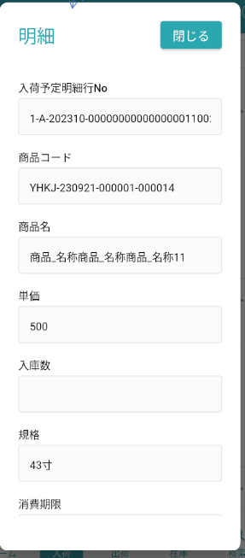
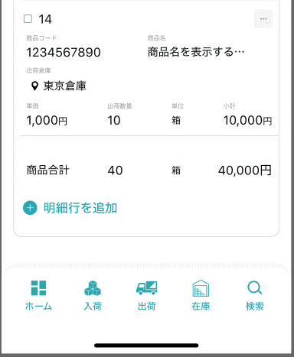
機能設計書 |  | システム名 | プロジェクト名 | 登録日付 | 更新日付
 |  | Biz-X POTTS
画面レイアウト |  | サブシステム名 | 機能名名 | 登録担当者 | 更新担当者
 |  | 出荷 | ピッキングリスト（シングル）

 | 画面レイアウト

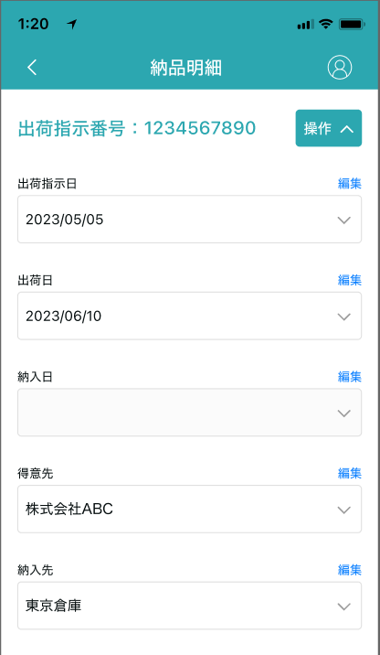
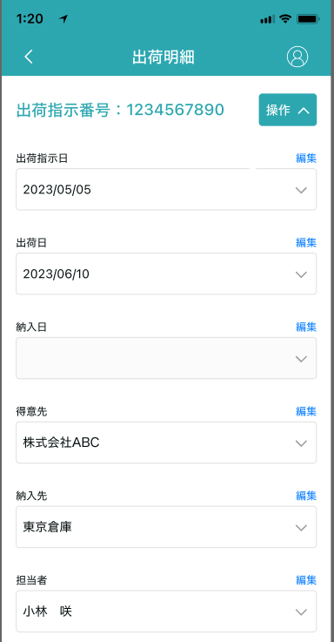

ピッキングリスト
ピッキングリスト

画面項目定義 (SP)
機能設計書 |  |  | システム名 |  |  |  | プロジェクト名 |  |  |  |  |  | 登録日付 |  |  | 更新日付
 |  |  | Biz-X POTTS
画面項目定義 |  |  | サブシステム名 |  |  |  | 機能名名 |  |  |  |  |  | 登録担当者 |  |  | 更新担当者
 |  |  | 出荷 |  |  |  | ピッキングリスト（シングル）

PC端参照
No | 項目名 | ID | 種類 | 属性 | DB 桁数 | 画面 桁数 | IO | タブ | 必須 | 表示 | 配置 | IME | ref | chk | 書式 |  | 概要 | 登録時仕様 |  | 更新時仕様
 |  |  |  |  |  |  |  |  |  |  |  |  |  |  |  |  |  | 取得元 | 仕様 | 取得元 （照会/削除も同様） | 仕様

 | 検索条件
 | 出力状態 |  |  |  |  |  |  |  |  |  |  |  |  |  |  |  |  | dtb_ship(出荷指示) | ピッキングリスト出力済
 | 出荷指示日 |  |  |  |  |  |  |  |  |  |  |  |  |  |  |  |  | dtb_ship(出荷指示) | 出荷指示日
 | ピッキングリスト一覧
 | ID |  |  |  |  |  |  |  |  |  |  |  |  |  |  |  |  | dtb_ship(出荷指示) | ID
 | 出荷指示番号 |  |  |  |  |  |  |  |  |  |  |  |  |  |  |  |  | dtb_ship(出荷指示) | 出荷指示番号
 | 出荷指示日 |  |  |  |  |  |  |  |  |  |  |  |  |  |  |  |  | dtb_ship(出荷指示) | 出荷指示日
 | 納入日 |  |  |  |  |  |  |  |  |  |  |  |  |  |  |  |  | dtb_ship(出荷指示) | 納入日
 | 得意先 |  |  |  |  |  |  |  |  |  |  |  |  |  |  |  |  | dtb_ship(出荷指示) | 得意先_名称
 | 納入先 |  |  |  |  |  |  |  |  |  |  |  |  |  |  |  |  | dtb_ship(出荷指示) | 納入先_名称
 | ピッキングリスト明細
 | 出荷指示番号 |  |  |  |  |  |  |  |  |  |  |  |  |  |  |  |  | dtb_ship(出荷指示) | 出荷指示番号
 | 出荷指示日 |  |  |  |  |  |  |  |  |  |  |  |  |  |  |  |  | dtb_ship(出荷指示) | 出荷指示日
 | 納入日 |  |  |  |  |  |  |  |  |  |  |  |  |  |  |  |  | dtb_ship(出荷指示) | 納入日
 | 得意先 |  |  |  |  |  |  |  |  |  |  |  |  |  |  |  |  | dtb_ship(出荷指示) | 得意先_名称
 | 納入先 |  |  |  |  |  |  |  |  |  |  |  |  |  |  |  |  | dtb_ship(出荷指示) | 納入先_名称
 | 得意先備考 |  |  |  |  |  |  |  |  |  |  |  |  |  |  |  |  | dtb_ship(出荷指示) | 社内備考１
 | 社内備考 |  |  |  |  |  |  |  |  |  |  |  |  |  |  |  |  | dtb_ship(出荷指示) | 社内備考２
 | ピッキングリスト明細一覧
 | ピッキング明細行No |  |  |  |  |  |  |  |  |  |  |  |  |  |  |  |  | dtb_pick_list(ピッキングリスト) | ピッキング明細行No
 | 出荷倉庫 |  |  |  |  |  |  |  |  |  |  |  |  |  |  |  |  | dtb_pick_list(ピッキングリスト) | 出荷倉庫
 | ロケーションコード |  |  |  |  |  |  |  |  |  |  |  |  |  |  |  | 当前商品所在货架 元ロケーションid | mtb_location(ロケーションマスタ) | ロケーションコード
 | 商品コード |  |  |  |  |  |  |  |  |  |  |  |  |  |  |  |  | mtb_product(商品マスタ) | 商品コード
 | 商品名 |  |  |  |  |  |  |  |  |  |  |  |  |  |  |  |  | mtb_product(商品マスタ) | 商品_名称
 | 単価 |  |  |  |  |  |  |  |  |  |  |  |  |  |  |  |  | dtb_pick_list(ピッキングリスト) | 単価
 | 出庫数 |  |  |  |  |  |  |  |  |  |  |  |  |  |  |  |  | dtb_pick_list(ピッキングリスト) | 引当数量
 | 規格 |  |  |  |  |  |  |  |  |  |  |  |  |  |  |  |  | mtb_product(商品マスタ) | 商品_規格
 | 小計 |  |  |  |  |  |  |  |  |  |  |  |  |  |  |  | 出庫数＊単価
 | ピッキングリスト明細一覧ダイアログ
 | ピッキング明細行No |  |  |  |  |  |  |  |  |  |  |  |  |  |  |  |  | dtb_pick_list(ピッキングリスト) | ピッキング明細行No
 | 出荷倉庫 |  |  |  |  |  |  |  |  |  |  |  |  |  |  |  |  | dtb_pick_list(ピッキングリスト) | 出荷倉庫
 | ロケーションコード |  |  |  |  |  |  |  |  |  |  |  |  |  |  |  | 当前商品所在货架 元ロケーションid | mtb_location(ロケーションマスタ) | ロケーションコード
 | 商品コード |  |  |  |  |  |  |  |  |  |  |  |  |  |  |  |  | mtb_product(商品マスタ) | 商品コード
 | 商品名 |  |  |  |  |  |  |  |  |  |  |  |  |  |  |  |  | mtb_product(商品マスタ) | 商品_名称
 | 単価 |  |  |  |  |  |  |  |  |  |  |  |  |  |  |  |  | dtb_pick_list(ピッキングリスト) | 単価
 | 出庫数 |  |  |  |  |  |  |  |  |  |  |  |  |  |  |  |  | dtb_pick_list(ピッキングリスト) | 引当数量
 | 規格 |  |  |  |  |  |  |  |  |  |  |  |  |  |  |  |  | mtb_product(商品マスタ) | 商品_規格
 | 消費期限 |  |  |  |  |  |  |  |  |  |  |  |  |  |  |  |  | dtb_product_location(商品在庫位置) | 消費期限
 | ロット番号 |  |  |  |  |  |  |  |  |  |  |  |  |  |  |  |  | dtb_product_location(商品在庫位置) | ロット番号
 | シリアル |  |  |  |  |  |  |  |  |  |  |  |  |  |  |  |  | dtb_product_location(商品在庫位置) | シリアル
 | 商品_写真１ |  |  |  |  |  |  |  |  |  |  |  |  |  |  |  |  | mtb_product(商品マスタ) | 商品_写真１
 | 商品_写真2 |  |  |  |  |  |  |  |  |  |  |  |  |  |  |  |  | mtb_product(商品マスタ) | 商品_写真2
 | 商品_社内備考１ |  |  |  |  |  |  |  |  |  |  |  |  |  |  |  |  | mtb_product(商品マスタ) | 商品_社内備考１
 | 商品_社内備考2 |  |  |  |  |  |  |  |  |  |  |  |  |  |  |  |  | mtb_product(商品マスタ) | 商品_社内備考2
 | 商品_注意備考１ |  |  |  |  |  |  |  |  |  |  |  |  |  |  |  |  | mtb_product(商品マスタ) | 商品_注意備考１
 | 商品_注意備考2 |  |  |  |  |  |  |  |  |  |  |  |  |  |  |  |  | mtb_product(商品マスタ) | 商品_注意備考2

イベント仕様 (SP)
機能設計書 |  |  | システム名 |  | プロジェクト名 | 登録日付 |  | 更新日付
 |  |  | Biz-X POTTS
イベント仕様 |  |  | サブシステム名 |  | 機能名名 | 登録担当者 |  | 更新担当者
 |  |  | 出荷 |  | ピッキングリスト（シングル）

PC端参照
No | 対象 | イベント |  | 処理内容 |  |  | 備考
 |  | 初期化 |  | 出荷予定日默认显示当日日期，出力状态默认为未出力，执行检索
 |  | 检索 |  | 根据检索条件出荷予定日和出力状态进行检索 检索表：dtb_ship(出荷指示) 条件：【出荷指示日】<=入力条件【出荷予定日】 ピッキングリスト出力済 =入力条件【出力状态】*全て场合省略此条件 按照出荷指示日倒序显示 默认在一览tab上显示，其他tab上显示检索到的条数 切换tab是从新检索数据，根据当前检索条件检索数据显示在对应tab画面上
 |  | 全选择/全解除 |  | 点击按钮可以全选择/全解除当前页表中所有数据
 |  | 印刷 |  | 选择数据后，点击印刷，会把当前选择数据出力ピッキングリスト （シングル）一览文件 |  |  | 样式等待客户中
 | table一览行数据 | 明细 |  | 跳转ピッキングリスト明细画面，传递参数（出荷指示ID）
 |  | ピッキングリスト明细初期化 |  | 根据传入参数（出荷指示ID）检索数据显示在画面上 上部：出荷明细，对应表：dtb_ship(出荷指示) 下部：明细行：对应表： dtb_pick_list(ピッキングリスト) left join mtb_location(ロケーションマスタ) mtb_product(商品マスタ) |  |  | 关联表：dtb_ship(出荷指示) dtb_pick_list(ピッキングリスト) mtb_location(ロケーションマスタ) mtb_product(商品マスタ)
 |  | 返回 |  | 返回上一页
 | 明细行 | 明细 |  | 跳转明细弹窗画面，传递参数（ピッキングリストID） 根据传递参数，检索表【dtb_pick_list(ピッキングリスト)】，画面表示 *只是数据查看页面。右侧点击关闭按钮返回 |  |  | 关联表：dtb_pick_list(ピッキングリスト) mtb_location(ロケーションマスタ) mtb_product(商品マスタ) dtb_product_location(商品在庫位置)

